visuales de las pruebas



PF-AU-01 | PF-AU-02

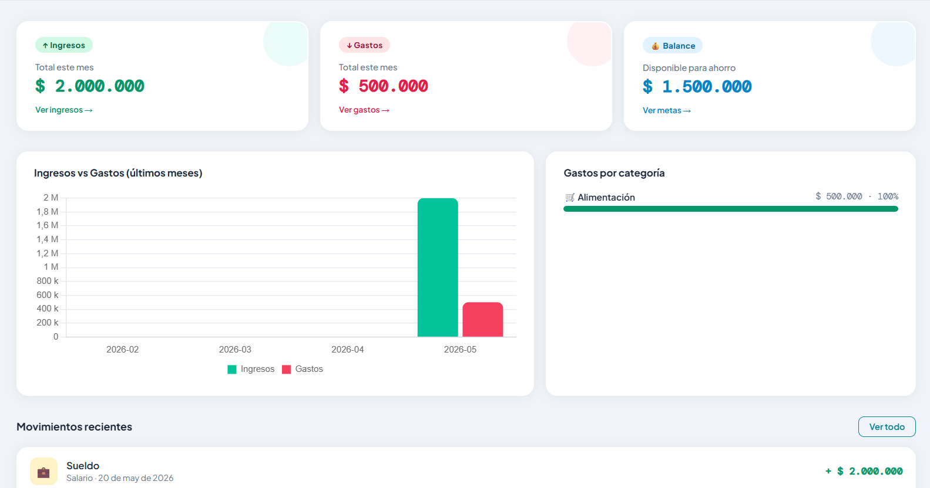

PF-AU-03 | PF-DA-01


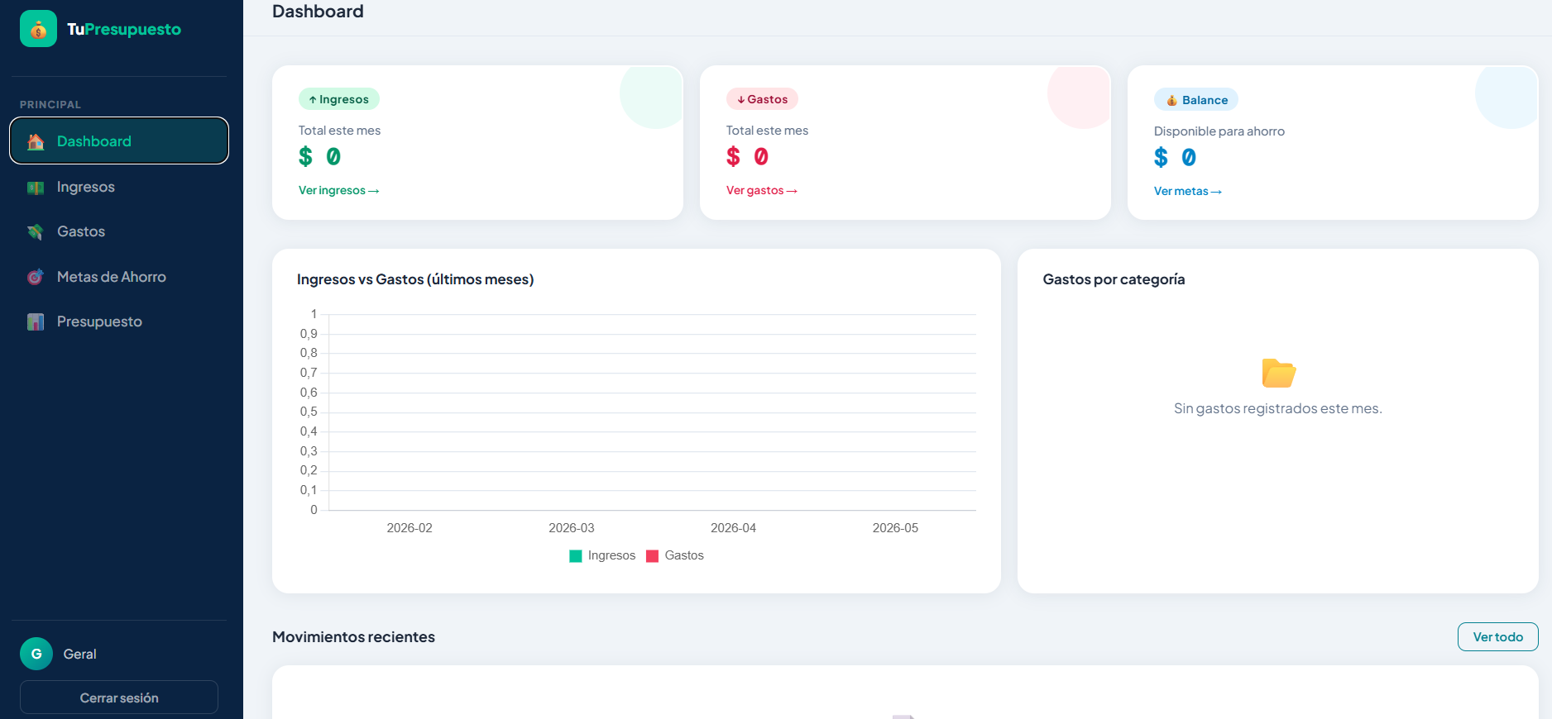
PF-DA-03 |  |  | PF-TX-01


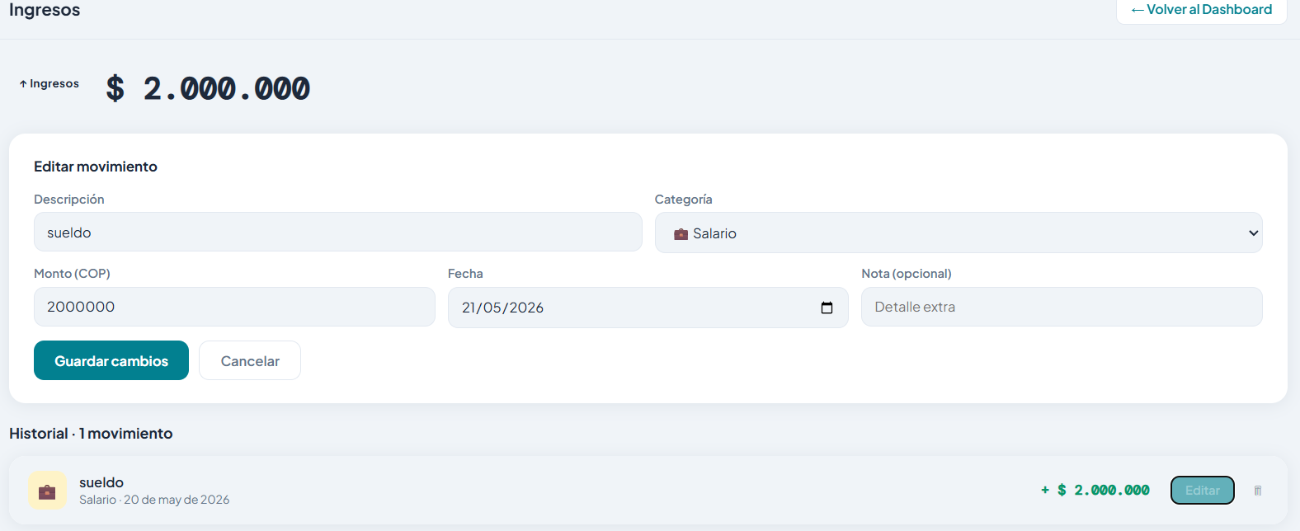
PF-TX-02 |  | PF-TX-03


PF-TX-05 |  |  | PF-ME-01



PF-ME-02



PF-ME-03 |  | PF-ME-04

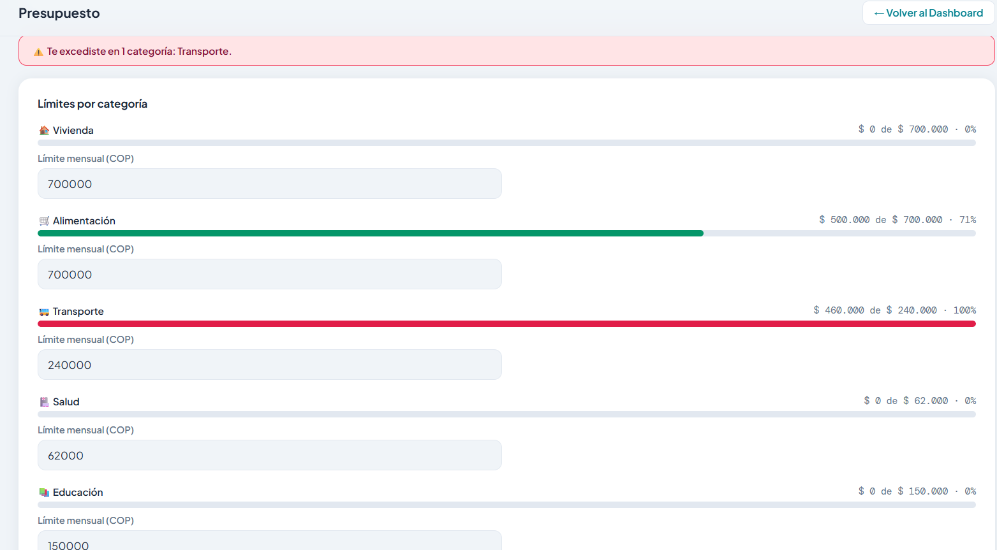
PF-BU-01

